关系图
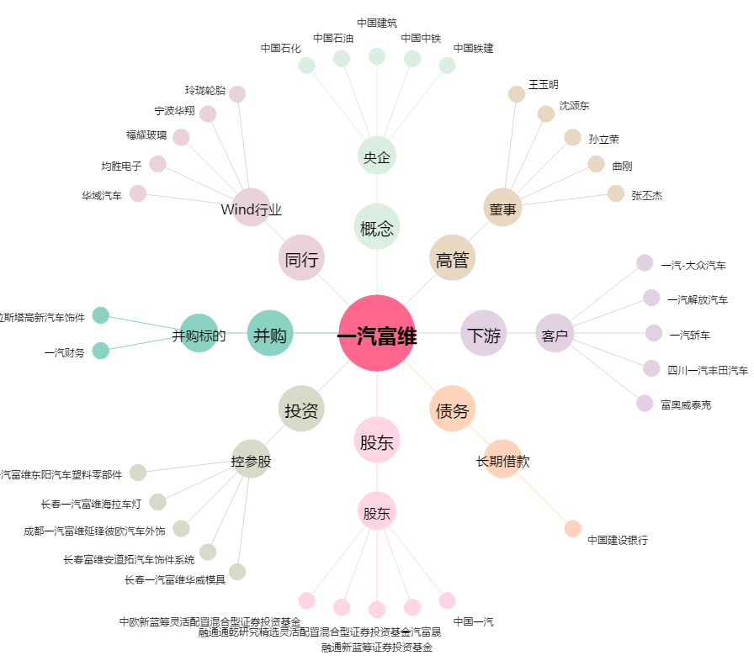
一汽富维[600742.SH] - 关系概览图

